개요(선택)
확실치 않음. 검토 참고용으로 만 사용 |  |  |  |  |  |  |  |  |  |  | 청년고용증대기업에대한공제세액 | 고용증대기업에대한공제세액계산서
CASE1 | 전체 상시근로자수 | 증가 | 청년등 | 증가 | 청년등 외 | 감소 | CASE1 |  | 구분 | 2017 | 2018 | 2019 | 2020 |  | 2017VS2020 | 2018VS2020
CASE2 | 전체 상시근로자수 | 감소 | 청년등 | 감소 | 청년등 외 | 증가 | CASE2 |  | 청년등 | 4.58 | 6.50 | 8.41 | 7.75 |  | 3.17 | 1.25
CASE3 | 전체 상시근로자수 | 감소 | 청년등 | 감소 | 청년등 외 | 감소 | CASE3 |  | 청년등외 | 2.00 | 2.00 | 2.00 | 2.58 |  | 0.58 | 0.58
CASE4 | 전체 상시근로자수 | 증가 | 청년등 | 감소 | 청년등 외 | 증가 | CASE4 |  | 전체상시근로자 | 6.58 | 8.50 | 10.41 | 10.33 |  | 3.75 | 1.83
CASE5 | 전체 상시근로자수 | 감소 | 청년등 | 증가 | 청년등 외 | 감소 | CASE5
CASE6 | 전체 상시근로자수 | 증가 | 청년등 | 증가 | 청년등 외 | 증가 | CASE6 |  |  |  | 1.92 | 1.91 | ▲0.66
 |  |  |  |  |  |  |  |  |  |  | - | - | 0.58
 |  |  |  |  |  |  |  |  |  |  | 1.92 | 1.91 | ▲0.08 | 계
 |  |  |  | 중소기업 - 수도권 밖 | 중소기업 - 수도권 안 |  | 중견기업 | 일반기업 |  |  | 1.92 | 1.91 | -0.08 | 3.75 | TRUE
 | 청년등 상시근로자수(①) | 12,000,000 |  | 12,000,000 | 11,000,000 |  | 8,000,000 | 4,000,000 |  |  |  |  |  | -0.08 | 공제시 전체 상시근로자에서 받았으니 0.75?
 | 청년등 외 상시근로자수(②) | 7,700,000 |  | 7,700,000 | 7,000,000 |  | 4,500,000 | 0 |  |  |  |  |  |  | 세법하고 안맞음. 아니면 부호(-)붙인 상태에서 큰수 여부? 흠냐..
 |  |  |  |  |  |  |  |  |  | 청년고용증대기업에대한공제세액 | 10,000,000 | 10,000,000 | 10,000,000 | 10,000,000
 | 차액 | 4,300,000 |  | 4,300,000 | 4,000,000 |  | 3,500,000 | 4,000,000
 |  |  |  |  |  |  |  |  |  |  | 19,200,000 | 19,100,000 | -800,000 | -800,000 | 0
 |  |  |  |  |  |  |  |  |  |  |  |  |  |  | 0 | 0 | 0
 | ③ 최저한세 적용된다. | 최저한세로 인한 이월 CHECK!! |  | ※ 공동사업자 주의 지분별 안분 |  |  |  |  | 청년고용증대기업에 대한 공제세액계산서
 | ④ 농어촌특별세 해당된다. |  |  |  |  |  |  |  | 공제받은 과세연도 대비 직전 과세연도의 청년 정규직 근로자 감소 인원, 전체 정규직 근로자 감소 인원 또는 상시근로자 감소 인원 중 (2017.05.08 개정)
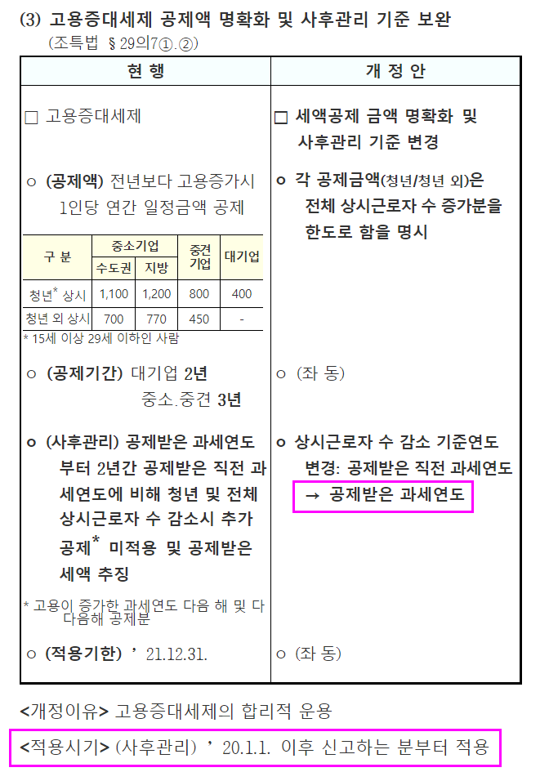
 | 1 |  |  |  |  |  |  |  | 가장 큰 수에 300만원(공제받은 과세연도에 중소기업의 경우에는 1,000만원, 중견기업의 경우에는 700만원)을 곱한 금액(공제받은 과세연도가 직전 과세연도인 경우에는 영으로 본다)
 | 중소기업 - 수도권 내
 | 중소기업 - 수도권 밖
 | 중견기업 |  | 상시근로자 제외
 | 일반기업 |  | 가. 「기간제 및 단시간근로자 보호 등에 관한 법률」에 따른 기간제근로자 및 단시간근로자
 |  |  | 나. 「파견근로자보호 등에 관한 법률」에 따른 파견근로자
 |  |  | 다. 「청소년 보호법」 제2조제5호 각 목에 따른 업소에 근무하는 같은 조 제1호에 따른 청소년

 |  |  | 가. 근로계약기간이 1년 미만인 근로자. 다만, 근로계약의 연속된 갱신으로 인하여 그 근로계약의 총 기간이 1년 이상인 근로자는 상시근로자로 봅니다.
 |  |  | 나. 「근로기준법」 제2조제1항제8호에 따른 단시간근로자. 다만, 1개월간의 소정근로시간이 60시간 이상인 근로자는 상시근로자로 봅니다.
 |  |  | 다. 「법인세법 시행령」 제42조제1항 각 호의 어느 하나에 해당하는 임원
 |  |  | 라. 해당 기업의 최대주주 또는 최대출자자(개인사업자의 경우에는 대표자를 말한다)와 그 배우자
 |  |  | 마. 라목에 해당하는 자의 직계존비속(그 배우자를 포함) 및 「국세기본법 시행령」 제1조의2제1항에 따른 친족관계인 사람
 |  |  | 바. 「소득세법 시행령」 제196조에 따른 근로소득원천징수부에 의하여 근로소득세를 원천징수한 사실이 확인되지 아니하고,
 |  |  | 「국민연금법」 제3조제1항제11호 및 제12호에 따른 부담금 및 기여금 또는 「국민건강보험법」 제69조에 따른 직장가입자의 보험료에 해당하는 금액의 납부사실도 확인되지 아니하는 자

 |  |  | 청년등
 |  |  | ⑨란부터 ⑪란까지의 청년 등 상시 근로자란 15세 이상 29세 이하인 근로자 중
 |  |  | 다음 각 목의 어느 하나에 해당하는 사람을 제외한 근로자(해당 근로자가 병역을 이행한 경우에는 그 기간(6년을 한도로 합니다)을 현재 연령에서 빼고 계산한 연령이 29세 이하인 사람을 포함)와
 |  |  | 근로계약 체결일 현재
 |  |  | 「장애인복지법」의 적용을 받는 장애인,
 |  |  | 「국가유공자 등 예우 및 지원에 관한 법률」에 따른 상이자,
 |  |  | 「5ㆍ18민주유공자예우에 관한 법률」 제4조제2호에 따른 5ㆍ18민주화운동부상자,
 |  |  | 「고엽제후유의증 등 환자지원 및 단체설립에 관한 법률」 제2조제3호에 따른 고엽제후유의증환자로서 장애등급 판정을 받은 사람
 |  |  | (5ㆍ18민주화운동부상자, 고엽제후유의증환자로서 장애등급 판정을 받은 사람은 2019년 과세연도부터 적용됩니다)을 말합니다.

 |  |  | ⑦ 제6항을 적용할 때 ★공제받은 과세연도★에 제3항에 따른 청년 정규직 근로자에 해당한 자는 이후 과세연도에도 청년 정규직 근로자로 보아 청년 정규직 근로자 수를 계산한다.(2020.02.11. 개정)
 |  |  | 제8조 【고용을 증대시킨 기업에 대한 세액공제의 사후관리에 관한 적용례】
 |  |  | 제26조의7 제5항 및 제6항의 개정규정은 이 영 시행 이후 과세표준을 신고하는 분부터 적용한다.

고용증대세액공제
